Aanrijtijden
 | Formulier D - Invulformulier Aanrijtijden Inschrijver dient alle groene cellen in te vullen

Aanrijtijden | Maximale aanrijtijden | Score hersteltijd
Alle opvolgingen (inbraakalarm, brandmeldingen, vandalisme, stormschade, etc.) | Minuten |  | met de pull down in te vullen |  | 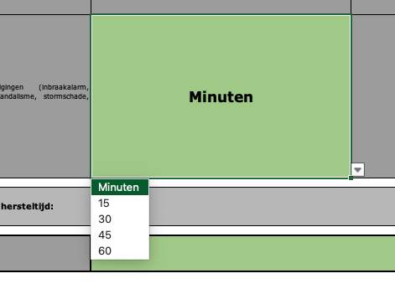

Totaalwaarde hersteltijd:

Naam Inschrijver:

 |  |  |  | Dag
 |  |  |  | 2 dagen
 | Minuten |  |  | 1 dag
 | 15
 | 30
 | 45
 | 60

